Flowsheet NYLA liquid &compost
NYLA compost
Background
 | There are many byproducts in MFLF and they are composted separately.
 | If these byproducts are mixed, it will become high value added compost.
 | This compost is sold to flower farmers as a good compost.
 | ※http://www.pref.ehime.jp/h30103/sangiken/alls/etc/documents/ai-1.pdf
 | http://www.pref.ehime.jp/h30103/sangiken/gijutu/documents/syuseiai-2.pdf
Objective
 | To produce high-quality compost.quiclly.
 | High quality means;
 |  |  |  | Matured
 |  |  |  | Increasing microbial activity, water holding capacity, pH, carbon and nitrogen

Experimental condition
NYLAliquid
Seed | 30L bucket |  | *2
 |  |  |  |  |  |  | unit | Add | unit
 | Brown Sugar → Cane Molasses (almost 500g/L) can be used |  |  |  |  | 50 | g/L | 1000 | g
 | Yeast (Yeast) |  |  |  |  | 4 | g/L | 80 | g
 | Yogurt (Lacto bacillus) |  |  |  |  | 50 | g/L | 1000 | g
 | Crushed Natto (Natto bacillus) |  |  |  |  | 2 | piece/L | 40 | piece
 | Miso (Nitrogen source, Aspergillums oryzae) |  |  |  |  | 5 | g/L | 100 | g | = | 0.625 | gN/L
 | adjust to
 | 20 | L by water

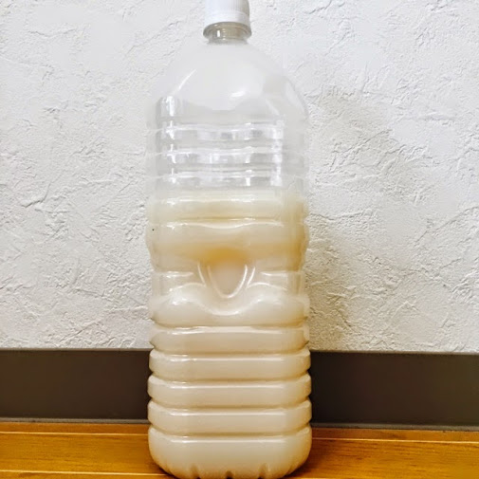
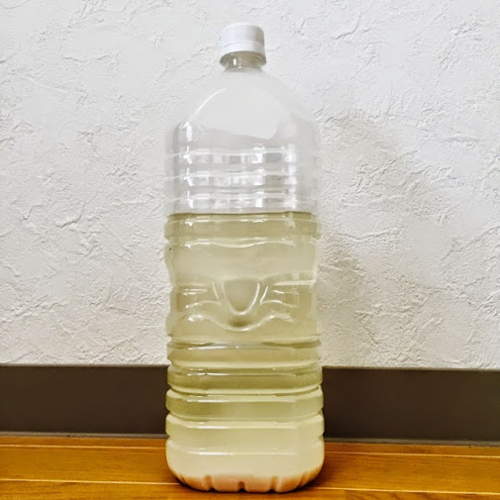
 | Condition |  |  |  |  |  | Check
 | Agitating three times a day (Morning,Afternoon,Evening)
 | temperature:30-40degree
 | Top is wrapped but never closed perfectly (gas was generated).

 | pH= | 5 | 5～７

 | Batch End：3days- 1week? |  |  |  |  |  | Check
 | evaluation criteria
 | PH=3～4
 | Top is clear and precipitation is on the bottom.
 | Good smell (like liquor) |  |  |  |  |  |  |  | Start |  |  |  |  | Finish
 |  |  |  |  |  |  |  |  | pH5 |  |  |  |  | pH3-4
Main | use 1000L tank
 | Total | 800 | L

 |  |  |  |  |  |  | unit | Add | unit
 | Brown Sugar → Cane Molasses (almost 500g/L) can be used |  |  |  |  | 50 | g/L | 40000 | g
 | Yeast (Yeast) |  |  |  |  | 4 | g/L | 3200 | g

 | 760 | L by water

 | 40 | L Seed is added |  | 5%
1t tank=Low oxygen!
 | Condition |  |  |  |  |  | Check |  |  |  |  | Don't enter tank even after you wash tank
 | Agitating three times a day (Morning,Afternoon,Evening) |  |  |  |  |  |  |  |  |  |  | Remained bacteria eats oxygen.
 | temperature:30-40degree
 | Don't close cap perfectly. CO2 gas is generated.
 | Don't enter the tank (You will die by high CO2!!!!!)

 | pH= |  | 5～７

 | Batch End：1week? |  |  |  |  |  | Check
 | evaluation criteria
 | PH=3-4
 | Top is clear and precipitation is on the bottom.
 | Good smell (like liquor)

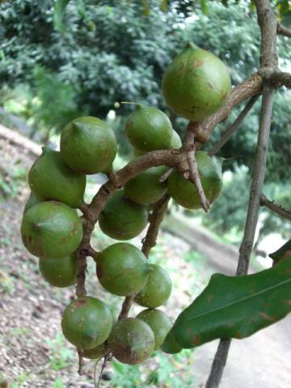
Final output | Use for compost, sanitalization,provide to villagers
 |  |  |  |  |  |  |  |  |  |  |  |  | Husk
NYLA Compost | 6600 | L | estimated |  | 4.8 | t density is | 0.73

 |  |  |  |  |  |  | unit | Add | unit
 | Macadamia Husks |  |  |  |  | 40 | % by weight | 1.9 | t
 | Coffee pulp |  |  |  |  | 10 | % by weight | 0.5 | t
 | Goat manure |  |  |  |  | 25 | % by weight | 1.2 | t
 | Chicken manure (with rice husks) |  |  |  |  | 25 | % by weight | 1.2 | t
 |  |  |  |  |  |  | Total | 4.8 | t
 | NAYL liquid |  |  |  |  | 5 | % by weight | 241 | L (specific density is estimated by 1)
 |  |  |  |  |  |  | Check
 | Adjust moisture rate to 60%
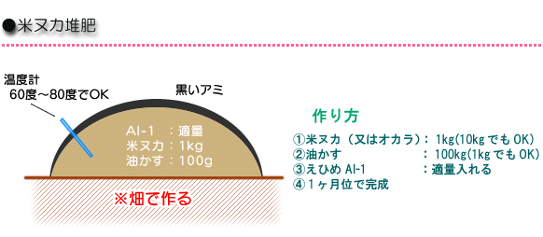

 | Condition |  | under the roof or covered by sheet |  |  |  | Check
 | Aeration: every 2weeks
 | temperature:50-70 degree
 | Keep moisture 60％ (more than 40%)

 | Batch End：１month? (Normally 3month, but NYLA liquid will accelerate fermentation)
 | Evaluation criteria |  |  |  |  |  | Check
 | Temperature does not increase.

Final output | Use for flower
 | Sell as a high quality compost (Many effective bacteria)

Sheet2
環境浄化微生物（えひめAI-1・えひめAI-2）
印刷用ページを表示 掲載日：2015年5月19日更新

環境浄化微生物（えひめAI-1・えひめAI-2）

環境浄化微生物（えひめAI-1）による河川浄化計画 / えひめAI-1・えひめAI-2 とは
えひめAI-1による水質向上・汚泥の削減・消臭のしくみ / えひめAI-1の使い方
鬼北町におけるえひめAI-1の活用 / 浄化槽に対する効果の比較写真
えひめAI-2の作り方（製造方法）

環境浄化微生物（えひめAI-1）による河川浄化計画

愛媛県 鬼北町では、えひめAI-1による河川浄化計画を実施しております。

◎現況

鬼北町では、浄化槽整備事業や農村集落排水事業が実施され、生活排水処理率が31.1％（平成18年３月現在）となっており、現在、鬼北町下水道化基本構想の元、事業が行われています。しかし、この基本構想が実施されるまでには、長い月日と莫大な経費が必要となります。

一方、四万十川の支流にあたる広見川流域の河川の水質は、ＢＯＤ（生物化学的酸素要求量）・ＤＯ（溶存酸素量）等は基準値を満たしているものの、大腸菌群数が基準値を越えて検出される個所が多い状況にあり、家庭雑排水等の未処理水がこの原因として考えられます。

◎目的

家庭雑排水等の処理対策として、環境浄化微生物（えひめAI-1）【読み方 えひめあいいち】を使用し、微生物の力で処理を行い、水質向上、汚泥削減、消臭等の向上を図り、河川への負荷を軽減します。

また、畜産農家の匂いの軽減・糞尿の堆肥化を促進し、水稲・畑作への還元を図り、循環型農業を目指します。

えひめAI-1・えひめAI-2 とは

えひめAI-1とは、愛媛県産業技術研究所（旧愛媛県工業技術センター）で開発された【環境浄化微生物】のことです。

えひめAI-2とは、えひめAI-1を家庭でも簡単に作れるように改良されたものです。

えひめAI-1は環境浄化微生物をアコヤ貝のへい死が続く宇和海の浄化や、工場排水、生活排水の発生源対策として使用できないか、という目的で研究が始まり、愛媛県産業技術研究所（旧愛媛県工業技術センター）で開発されました。

えひめAI-1は酵母（パン酵母）・乳酸菌・納豆菌を糖蜜で発酵培養した液体で、えひめAI-2【読み方 えひめあいに】は納豆、ヨーグルト、ドライイースト等を発酵培養した液体です。
えひめAI-1は産業用に、えひめAI-2は家庭用に開発されたもので、製造方法や材料に若干違いがあるものの、効果は同様です。
すべて食べられるもので作られており、安全で安心して使えます。

えひめAI（あい）の名前は、えひめAI-1開発者 曽我部義明さんが 環境童話「地球の秘密」の作者で1991年に12才で亡くなった坪田愛華さんの「地球への思い」に共感し、愛華さんの【愛】から付けられました。

えひめAI-1による水質向上・汚泥の削減・消臭のしくみ

◎どうして【えひめAI-1】によって、水質向上・汚泥の削減がおきるのでしょう

1. 原水に【えひめAI-1】の酵素が働き、油分などの難分離性物質が、食べられやすくなります。
2. 【えひめAI-1】は、在来微生物の餌となり、在来微生物が活性化します。
3. 各種微生物が増殖するとともに、隠れていた微生物が出現し種の数が増加します。
4. それにより、生物種間の食物連鎖が促進されます。
5. 微生物が増殖し、ばっ気槽汚泥濃度が上昇し飢餓状態になることにより、共食いが始まり、汚泥の減少が起こります。
6. また、汚泥の凝集性が向上します。
7. さらに、【えひめAI-1】が浄化槽経由で河川に流れる事により土着の微生物の餌となり、土着の微生物が増える事によって、河川や海が浄化されます。

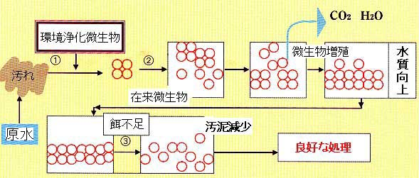

◎どうして【えひめAI-1】によって、匂いがとれるのでしょう

【えひめAI-1】の消臭効果に関しては、アンモニアやアミンなどのアルカリ性臭気の消臭と腐敗性臭気の消臭に関し、中和や腐敗抑制などの機能が推定されています。

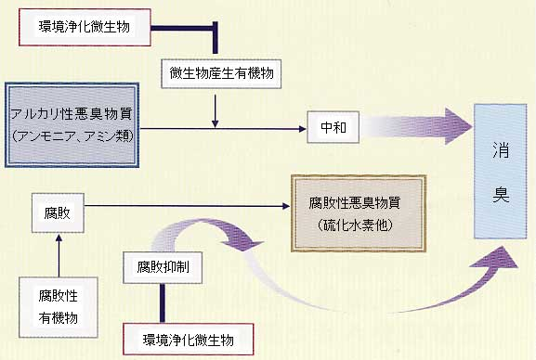

えひめAI-1の使い方

えひめAI-1の使い方をご紹介します。えひめAI-2につきましても、同じ方法で使用して下さい。

◎注意
えひめＡＩ－１・ＡＩ－２は環境用資材ですので、飲用や人体への使用は絶対に行わないでください。

【効果】

1. 浄化槽に使用した場合、スカム・汚泥の減少、消臭効果
汲み取り式のトイレに使用した場合でも悪臭抑制、ハエ等の発生を抑制

2. 家畜の糞尿に使用した場合、堆肥の発酵期間の短縮、悪臭の抑制
3. 配管、排水路に使用した場合、水質浄化

【えひめAI-1の使い方】

(1) 台所での使用方法

1. 食器を洗うときは、【えひめAI-1】をコップ一杯分（180cc～200cc）入れ、食器につけ置きしてから洗います。えひめAI-1に含まれる酵素が油分を細かく分解します。特に汚れのひどいものは、タワシに原液をつけて洗います。
2. まな板の上にティッシュペーパーをかぶせ、【えひめAI-1】の原液を一面に垂らして一晩そのまま放置。翌日タワシでこすると、しつこい汚れもきれいに落ちます。
3. 油で汚れた換気扇は、【えひめAI-1】を入れた容器の底に溜まったオリの部分を直接つけ、一晩置き、油が浮いてきたら、布やティッシュペーパーでふき取ります。
4. 寝る前に【えひめAI-1】コップ一杯分（180cc～200cc）流すと、流しの匂いや配水管のヌメリが取れます。また、排水路や浄化槽もきれいになります。
5. 生ごみに霧吹きなどで少量吹きかけておくと、生ごみ特有の嫌なにおいが消えます。

(2) トイレでの使用方法

1. 使用後、【えひめAI-1】を便器に適量（100cc程度）流すと、便器に汚れがつきにくくなり、不快な悪臭も消し去ります。
2. 寝る前にコップ一杯分（180cc～200cc）を便器にかけ流しておくと、汚れがつきにくくなり、排水管のぬめりもなくなります。

(3) 洗濯での使用方法

1. 洗濯機の中に【えひめAI-1】を適量（100cc程度）入れ、そのまま一晩つけ置きし、翌日洗います。ワイシャツの襟汚れなども、洗剤を使わなくても驚くほど汚れが落ちます。
2. つけ置き洗いをすることにより、洗濯槽の中もきれいになります。
3. 特に汚れのひどい部分には原液をにじませておくと効果的です。
4. えひめAI-1特有のにおいは洗濯物が乾けば全くしなくなります。

(4) お風呂場での使用方法

1. 寝る前にコップ一杯分(180cc～200cc)を浴槽に入れ、軽くかき混ぜてください。湯アカが落ち、循環式ボイラーの配管内部の湯アカが落ちます。汚れも洗剤を使わなくてもこすり洗いだけで落ちます。また、天井などのカビも少なくなります。
2. お風呂のお湯を排水溝に流すだけで、ヌメリや汚れがすっきり落ちます。

(5) お庭での使用方法

1. 【えひめAI-1】500倍～1,000倍に薄めて野菜・草花の株元や葉面に散布すると、生育促進などに効果があります。（植物活性剤としての効果）

(6) 浄化槽での使用方法

1. 台所やトイレ、お風呂で使用することにより浄化槽までの配管の臭いやヌメリがきれいになります。
2. 浄化槽に【えひめAI-1】が流れ込むことにより浄化槽内の微生物が活性化してスカム(気泡によって浮き上がった汚泥)や汚泥が減少し、アンモニア臭などの不快なにおいを消臭します。
3. ２週間に１回、250ccを目安に使用してもらうだけで効果があります。（使いすぎると逆に汚泥が増加する恐れがあります。）

(6) 【えひめAI-1】その他の利用方法

1. 汚れのひどい排水路などに適量流すことにより、悪臭が抑えられ、ヘドロなども減少します。ある程度の期間、定期的に続けてください。
2. 家畜糞尿に散布することにより消臭や発酵が促進します。発酵期間が短縮され、発酵温度も高くなり、ハエなどの発生抑制効果があります。ただし、殺虫剤としての効能はありません。
3. 微生物の活動が活性化するためボカシ作り、堆肥作り、家畜糞尿処理、土作り等の農業分野にも利用できます。

※ いずれの場合も定期的に継続して使用下さい。

鬼北町におけるえひめAI-1の活用

環境浄化微生物「えひめAI-1」は、酵母・乳酸菌（ヨーグルト菌）・納豆菌を主体に糖蜜・水を用いて発酵させた酵素を含む発酵培養液で動物、人には無害の環境にやさしい複合微生物です。

鬼北町役場 環境保全課においては、平成14年に愛媛県工業技術センター（現 愛媛県産業技術研究所）で開発中であった「えひめAI-1」に注目し、積極的に効果や製造方法などの学習に取り組みました。
「えひめAI-1」の一般への技術移譲と同時に河川浄化を目的とし、町内での培養液の製造および一般への「えひめAI」普及推進を開始しました。

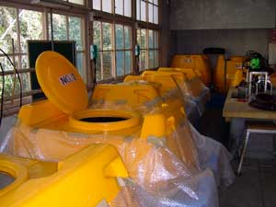
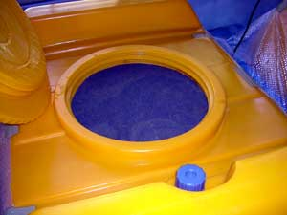
愛媛県 鬼北町 えひめAI-1センター（旧泉保育所）

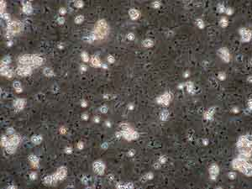
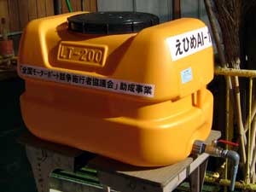
酵母菌 | えひめあいいち 無料配布タンク

現在では、えひめAI-1の１次培養液、２次培養液を製造し鬼北町内の畜産農家や一般家庭に無料配布を行っています。えひめAI-1に対する評価は「家畜糞尿の悪臭が減った」「堆肥の発酵が早くなった」「ハエの発生が少なくなった」など好評です。

また、合併浄化槽への投入も推進しており「悪臭が減った」「汚泥が少なくなった」「配管の汚物などのこびり付きがなくなった」など設置者や管理業者からの意見があり、この分野でも効果がはっきりと現れています。

えひめAI-1独特の発酵臭のため敬遠される方もいますが、効果は抜群です。

浄化槽に対する効果の比較写真

えひめAI-1を使用していない浄化槽
【清掃１か月後から、えひめAI-1を使用開始した】
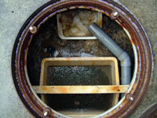
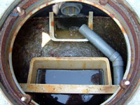
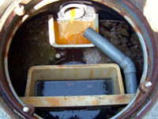
清掃１か月後 | 清掃２か月後 | 清掃３か月後
流入口に汚物が滞留し、スカムも塊となっている | 流入口の滞留は解消されており、スカムも大幅に減少している | スカムは更に減少している
えひめAI-1使用の浄化槽
【えひめAI-1を継続して使用していた浄化槽】
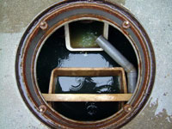
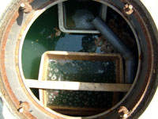
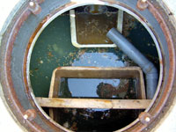
清掃１か月後 | 清掃２か月後 | 清掃３か月後
清掃後とほとんど変わらない状態が維持されている | 少量のスカムの浮遊が認められるが良好な状態である | スカムの増加は認められるがほとんど変わらない状態である

えひめAI-2の作り方（製造方法）

「えひめAI-2」【読み方 えひめあいに】は家庭用で、納豆やヨーグルト等の家庭で簡単に準備できる材料で作ることができます。
また一次培養して作った「えひめAI-2」は、二次培養することにより、簡単に増やせます。

【えひめAI-2の製造方法】

◎一次培養

えひめAI-2を作ります。

材料【10リットル分】
納豆 約20粒
ヨーグルト 500グラム
ドライイースト 40グラム
砂糖 500グラム
水（米のとぎ汁でも可） 約9リットル

使用器具
ミキサー
ヒーター(熱帯魚用ヒーター等)
pH試験紙（薬局等で販売されています）

1. 納豆、ヨーグルト、ドライイースト、砂糖をはかり、ミキサー に入れる。
2. 水（米のとぎ汁）少量を加えて2～3分間ミキシングする。
3. ミキシングしたものを漬物樽に移し、残りの水（米のとぎ汁） を加える。
4. 35度で1週間培養する。（ヒーター等を使用）
5. 培養液のpHをpH試験紙で確認する。
6. 培養直後のpHが約5であるのに対し、1週間後に約3～4であればえひめAI-2 一次培養の成功。

◎二次培養

一次培養で作ったえひめAI-2を増やします。

材料【10リットル分】
一次培養した液 約1リットル
ドライイースト 40グラム
砂糖 500グラム
水（米のとぎ汁でも可） 約9リットル

1. 一次培養した液、ドライイースト、砂糖をミキサーに入れて２～３分間ミキシングする。
2. ミキシングしたものを漬物樽に移し、残りの水（米のとぎ汁）を加え、35度で1週間培養する。（ヒーター等を使用）
3. 培養液のpHをpH試験紙で確認し、約3～4であればえひめAI-2 二次培養の成功。

